战役
战斗 | 金币 | 单位数量 | 武将 | 塔和陷阱 |  | 章节 | 星级 | 新手 | 简单 | 普通 | 困难 | 炼狱 | 魔王
 | 2 | 3 | 2白1绿 |  |  |  |  | 5 | 5 | 5 | 5 | 10 | 10 | 关卡数
 | 4 | 4 | 2白2绿 |  |  |  |  | 3 | 6 | 6 | 6 | 12 | 12 | 消耗体力
 | 6 | 5 | 2白2绿 | 1塔 |  | 1 | 1 | 5 | 1005 | 2005 | 3005 | 4005 | 5005
 | 8 | 6 | 2白2绿 | 2陷 |  | 2 | 1 | 10 | 1010 | 2010 | 3010 | 4010 | 5010
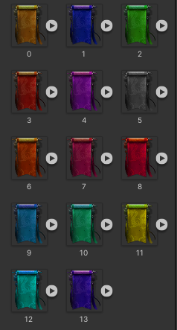
新手 | 10 | 7 | 2白1绿1蓝 | 2陷1塔 | 清剿乱民 | 3 | 2 | 15 | 1015 | 2015 | 3015 | 4015 | 5015
 | 2 | 4 | 2白1绿 | 1塔 |  | 4 | 2 | 20 | 1020 | 2020 | 3020 | 4020 | 5020
 | 4 | 5 | 2绿1蓝 | 2陷 |  | 5 | 3 | 25 | 1025 | 2025 | 3025 | 4025 | 5025
 | 6 | 6 | 2白2绿1蓝 | 1塔 |  | 6 | 3 | 30 | 1030 | 2030 | 3030 | 4030 | 5030
 | 8 | 7 | 2白2绿1蓝 | 2陷 |  | 7 | 4 | 35 | 1035 | 2035 | 3035 | 4035 | 5035
简单 | 10 | 8 | 2绿2蓝1紫 | 2陷1塔 | 驱逐盗匪 | 8 | 4 | 40 | 1040 | 2040 | 3040 | 4040 | 5040
 | 2 | 4 | 2白2绿 |  |  | 9 | 5 | 45 | 1045 | 2045 | 3045 | 4045 | 5045
 | 4 | 5 | 2绿2蓝 | 1塔 |  | 10 | 5 | 50 | 1050 | 2050 | 3050 | 4050 | 5050
 | 6 | 6 | 2绿1蓝1紫 | 2陷 |  | 11 | 6 | 55 | 1055 | 2055 | 3055 | 4055 | 5055
 | 8 | 8 | 2白2绿2蓝1紫 | 1塔 |  | 12 | 6 | 60 | 1060 | 2060 | 3060 | 4060 | 5060
普通 | 10 | 10 | 2绿2蓝2紫1橙 | 2陷1塔 | 征讨豪强 | 13 | 7 | 65 | 1065 | 2065 | 3065 | 4065 | 5065
 | 2 | 4 | 2绿2蓝 |  |  | 14 | 7 | 70 | 1070 | 2070 | 3070 | 4070 | 5070
 | 4 | 6 | 2绿2蓝 | 2陷 |  | 15 | 8 | 75 | 1075 | 2075 | 3075 | 4075 | 5075
 | 6 | 8 | 2绿2蓝2紫1橙 | 1塔 |  | 16 | 8 | 80 | 1080 | 2080 | 3080 | 4080 | 5080
 | 8 | 10 | 2绿2蓝2紫2橙 | 2陷 |  | 17 | 9 | 85 | 1085 | 2085 | 3085 | 4085 | 5085
困难 | 10 | 12 | 2绿2蓝2紫2橙1红 | 2陷1塔 | 镇压反贼 | 18 | 9 | 90 | 1090 | 2090 | 3090 | 4090 | 5090
 | 2 | 5 | 2绿2蓝 | 1塔 |  | 19 | 10 | 95 | 1095 | 2095 | 3095 | 4095 | 5095
 | 4 | 7 | 2蓝2紫 | 2陷1塔 |  | 20 | 10 | 100 | 1100 | 2100 | 3100 | 4100 | 5100
 | 6 | 9 | 2蓝2紫2橙 | 2陷1塔 |  |  |  | 1至50 | 1001至1050 | 2001至2050 | 3001至3050 | 4001至4050 | 5001至5050
 | 8 | 12 | 2绿2蓝2紫2橙1红 | 2陷1塔
炼狱 | 10 | 15 | 2蓝2紫4橙3红 | 2陷2塔 | 平定叛军 |  |  | 宝箱1 | 宝箱2 | 宝箱3 | 宝箱4 | 宝箱5 | 宝箱6
 | 2 | 5 | 2蓝2紫2橙1红 | 2陷1塔
 | 4 | 8 | 2蓝2紫2橙1红 | 2陷1塔
 | 6 | 12 | 2蓝2紫2橙1红 | 2陷1塔
 | 8 | 16 | 2蓝2紫2橙1红 | 2陷1塔
魔王 | 10 | 19 | 5紫4橙3红 | 4陷3塔

远征
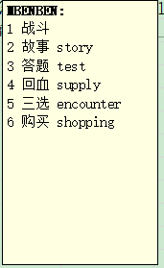
1 | 2 | 3 | 4 | 5 | 6 | 7 | 8 | 9 | 10 | 11 | 12 | 13 | 14 | 15 | 16 | 17 | 18 | 19 | 20 | 21 | 22 | 23 | 24 | 25 | 26 | 27 | 28 | 29 | 30 | 31 | 32 | 33 | 34 | 35 | 36 | 37 | 38 | 39 | 40 | 41 | 42 | 43 | 44 | 45 | 46 | 47 | 48 | 49 | 50 | 51 | 52 | 53 | 54 | 55 | 56 | 57 | 58 | 59 | 60
2 | 2 |  | 2 |  | 2 |  | 2 |  | 2 |  | 3 |  | 3 |  | 3 |  | 3 |  | 3 |  | 4 |  | 4 |  | 4 |  | 4 |  | 4 |  | 5 |  | 5 |  | 5 |  | 5
 |  |  |  | 5 |  |  |  |  |  |  |  |  |  | 5 |  |  |  |  |  |  |  |  |  | 5 |  |  |  |  |  |  |  |  |  | 5
 |  |  |  |  |  | 10 |  |  |  |  |  |  |  |  |  | 10 |  |  |  |  |  |  |  |  |  | 10 |  |  |  |  |  |  |  |  |  | 10
2 | 2 | 0 | 2 | 5 | 2 | 10 | 2 | 0 | 2 | 0 | 3 | 0 | 3 | 5 | 3 | 10 | 3 | 0 | 3 | 0 | 4 | 0 | 4 | 5 | 4 | 10 | 4 | 0 | 4 | 0 | 5 | 0 | 5 | 5 | 5 | 10 | 5 | 0 | 0
 |  |  |  |  |  |  |  |  |  |  |  |  | 61 |  | 69
 |  | 4 | 7 |  |  | 15 | 18 |  |  |  | 52 | 55 | 58 | 63 | 66 |  |  |  |  |  |  | 104 |  | 110 |  |  |  | 120 |  |  |  | 154 |  | 160 | 163 |  | 167 | 170 |  |  | 202 | 205 |  | 211 | 214 |  | 219 | 222 |  |  |  |  | 16
 | 2 |  |  | 10 | 12 |  | 19 | 23 |  |  |  |  |  |  |  |  | 72 | 75 |  |  | 102 |  | 107 |  | 113 |  | 117 |  |  |  | 152 |  | 157 |  |  |  |  |  |  |  |  |  | 208 |  |  | 217 |  |  |  |  |  | 16 |  | 16 |  |  | 16 | 16
1 |  | 5 | 8 |  | 13 | 16 | 20 | 24 | 26 | 51 | 53 | 56 | 59 | 64 | 67 | 71 | 73 | 76 | 78 | 101 |  | 105 | 108 | 111 | 114 | 116 | 118 | 121 | 123 | 151 |  | 155 | 158 | 161 | 164 | 166 | 168 | 171 | 173 | 201 | 203 | 206 | 209 | 212 | 215 |  | 220 | 223 | 225 | 217 | #REF! |  | 225 |  | 231 | 233 |  |  | 241
 | 3 |  |  | 11 | 14 |  | 21 | 25 |  |  |  |  |  |  |  |  | 74 | 77 |  |  | 103 |  | 109 |  | 115 |  | 119 |  |  |  | 153 |  | 159 |  |  |  |  |  |  |  |  |  | 210 |  |  | 218 |  |  |  |  |  | 16 |  | 16 |  |  | 16 | 16
 |  | 6 | 9 |  |  | 17 | 22 |  |  |  | 54 | 57 | 60 | 65 | 68 |  |  |  |  |  |  | 106 |  | 112 |  |  |  | 122 |  |  |  | 156 |  | 162 | 165 |  | 169 | 172 |  |  | 204 | 207 |  | 213 | 216 |  | 221 | 224 |  |  |  |  | 16
自由 |  |  |  |  |  |  |  |  |  | 限制 |  |  | 62 |  | 70 |  |  |  |  |  |  |  |  |  |  |  |  |  |  |  |  |  |  |  |  |  |  |  |  |  |  |  |  |  |  |  |  |  |  | 迷宫 |  |  |  |  |  |  |  |  | 魔王
 |  |  |  |  |  |  |  |  |  |  |  |  | 高手 |  | 空城
 |  | 故事 | 山贼 |  |  | 空城 | 山贼 |  |  |  | 战斗6 | 答题 | 战斗7 | 故事 | 山贼 |  |  | 购买 |  |  |  | 故事 |  | 答题 |  |  |  | 购买 |  |  |  | 故事 |  | 答题 | 战斗18 |  | 山贼 | 购买 |  |  | 战斗21 | 故事 |  | 答题 | 高手 |  | 战斗24 | 回血 |  |  |  | 购买 |  |  | 战斗13 |  | 战斗14 | 购买
 | 战斗1 |  |  | 答题 | 战斗3 |  | 战斗4 | 购买 |  |  |  |  |  |  |  |  | 战斗9 |  |  |  | 战斗11 |  | 高手 |  | 山贼 |  | 遗迹 |  |  |  | 战斗16 |  | 高手 |  |  |  |  |  |  |  |  |  | 山贼 |  |  | 山贼 |  |  |  |  | 战斗11 |  | 山贼 | 答题
三选 |  | 空城 | 战斗2 |  | 空城 | 三选 | 遗迹 | 回血 | 战斗5 | 三选 | 战斗6 | 购买 | 战斗7 | 空城 | 战斗8 | 三选 | 遗迹 | 空城 | 战斗10 | 三选 |  | 空城 | 战斗12 | 购买 | 战斗13 | 三选 | 战斗14 | 空城 | 战斗15 | 三选 |  | 遗迹 | 战斗17 | 购买 | 山贼 | 三选 | 遗迹 | 回血 | 战斗20 | 三选 | 空城 | 山贼 | 战斗22 | 高手 | 战斗23 |  | 遗迹 | 空城 | 战斗25 | 三选 |  | 空城 | 战斗12 |  | 空城 | 三选 | 战斗14 | 回血 | 战斗15
 | 战斗1 |  |  | 故事 | 战斗3 |  | 战斗4 | 空城 |  |  |  |  |  |  |  |  | 战斗9 |  |  |  | 战斗11 |  | 山贼 |  | 高手 |  | 遗迹 |  |  |  | 战斗16 |  | 高手 |  |  |  |  |  |  |  |  |  | 山贼 |  |  | 三选 |  |  |  |  | 战斗11 |  | 高手 | 故事
 |  | 答题 | 高手 |  |  | 空城 | 高手 |  |  |  | 战斗6 | 故事 | 战斗7 | 答题 | 高手 |  |  | 回血 |  |  |  | 答题 |  | 故事 |  |  |  | 回血 |  |  |  | 答题 |  | 故事 | 战斗18 |  | 山贼 | 空城 |  |  | 战斗21 | 答题 |  | 故事 | 高手 |  | 战斗24 | 购买 |  |  |  | 答题 |  |  | 战斗13 |  | 战斗14 | 空城
 |  |  |  |  |  |  |  |  |  |  |  |  | 山贼 |  | 空城
 | 山贼
 |  |  | 购买 |  |  |  |  |  |  |  |  |  |  |  |  |  |  |  |  |  |  |  |  |  |  |  |  |  |  |  |  |  |  |  |  |  |  |  |  |  |  |  |  |  |  |  |  |  |  | 探寻遗迹 |  |  |  |  | 空城 | 空城 | 遗迹 | 空城
三选 | 空城 | 小BOSS |  | 大BOSS
 |  |  | 回血 |  |  |  |  |  |  |  |  |  |  |  |  |  |  |  |  |  |  |  |  |  |  |  |  |  |  |  |  |  |  |  |  |  |  |  |  |  |  |  |  |  |  |  |  |  |  | 走捷径 |  |  |  |  | 战斗13 | 高手
 | 高手
 |  |  |  |  |  |  |  |  |  |  |  |  |  |  |  |  |  |  |  |  |  |  |  |  |  |  |  |  |  |  |  |  |  |  |  |  |  |  |  |  |  |  |  |  |  |  |  |  |  | 闯山寨 |  |  | 山贼 | 山贼 | 山贼

 |  |  |  | 遗迹、山贼、豪杰（待加强） |  |  |  |  |  |  |  |  |  |  |  |  |  |  |  |  |  |  |  |  |  |  |  |  |  |  |  |  |  |  |  |  |  |  |  |  |  |  |  |  |  |  |  |  |  | 斩将 |  |  | 高手 | 高手 | 高手 | 高手 | 高手
 |  |  |  |  | 答题
1星 | 三选 | 战斗3 | 金矿 | 战斗 | 商贾 | 战斗5（BOSS） |  |  |  |  |  |  |  |  |  |  |  |  |  |  |  |  |  |  |  |  |  |  |  |  |  |  |  |  |  |  |  |  |  |  |  |  |  |  |  |  |  |  |  | 万兽
2星 | 三选 | 战斗3 | 金矿 | 战斗 | 商贾 | 战斗5（BOSS）
3星 | 三选 | 战斗3 | 金矿 | 战斗 | 商贾 | 战斗5（BOSS）
4星 | 三选 | 战斗3 | 金矿 | 战斗 | 商贾 | 战斗5（BOSS）
5星 | 三选 | 战斗3 | 金矿 | 战斗 | 商贾 | 战斗5（BOSS）
6星 | 三选 | 战斗3 | 金矿 | 战斗 | 商贾 | 战斗5（BOSS）
7星 | 三选 | 战斗3 | 金矿 | 战斗 | 商贾 | 战斗5（BOSS）
8星 | 三选 | 战斗3 | 金矿 | 战斗 | 商贾 | 战斗5（BOSS）
9星 | 三选 | 战斗3 | 金矿 | 战斗 | 商贾 | 战斗5（BOSS）
10星 | 三选 | 战斗3 | 金矿 | 战斗 | 商贾 | 战斗5（BOSS）

三选 | 战斗1 |  | 战斗2 |  | 战斗3 |  | 战斗4 |  | 战斗5 |  | 战斗6 |  | 战斗7 |  | 战斗8 |  | 战斗9 |  | 战斗10 |  | 战斗11 |  | 战斗12 |  | 战斗13 |  | 战斗14 |  | 战斗15 |  | 战斗16 |  | 战斗17 |  | 战斗18 |  | 战斗19 |  | 战斗20 |  | 战斗21 |  | 战斗22 |  | 战斗23 |  | 战斗24 |  | 战斗25 |  | 战斗26 |  | 战斗27 |  | 战斗28 |  | 战斗29 |  | 战斗30
 |  |  |  |  |  |  | 遗迹 |  |  |  |  |  |  |  |  |  | 遗迹 |  |  |  |  |  |  |  |  |  | 遗迹 |  |  |  |  |  |  |  |  |  | 遗迹 |  |  |  |  |  |  |  |  |  | 遗迹 |  |  |  |  |  |  |  |  |  | 遗迹
 |  |  | 山贼 |  |  |  |  |  |  |  |  |  | 山贼 |  |  |  |  |  |  |  |  |  | 山贼 |  |  |  |  |  |  |  |  |  | 山贼 |  |  |  |  |  |  |  |  |  | 山贼 |  |  |  |  |  |  |  |  |  | 山贼
 |  |  | 高手 |  |  |  |  |  |  |  |  |  | 高手 |  |  |  |  |  |  |  |  |  | 高手 |  |  |  |  |  |  |  |  |  | 高手 |  |  |  |  |  |  |  |  |  | 高手 |  |  |  |  |  |  |  |  |  | 高手
三选 |  |  |  |  |  | 三选 |  |  |  | 三选 |  |  |  |  |  | 三选 |  |  |  | 三选 |  |  |  |  |  | 三选 |  |  |  | 三选 |  |  |  |  |  | 三选 |  |  |  | 三选 |  |  |  |  |  | 三选 |  |  |  | 三选 |  |  |  |  |  | 三选
 |  | 购买 |  |  |  |  |  | 购买 |  |  |  | 购买 |  |  |  |  |  | 购买 |  |  |  | 购买 |  |  |  |  |  | 购买 |  |  |  | 购买 |  |  |  |  |  | 购买 |  |  |  | 购买 |  |  |  |  |  | 购买 |  |  |  | 购买 |  |  |  |  |  | 购买
 |  |  |  |  |  |  |  | 回血 |  |  |  |  |  |  |  |  |  | 回血 |  |  |  |  |  |  |  |  |  | 回血 |  |  |  |  |  |  |  |  |  | 回血 |  |  |  |  |  |  |  |  |  | 回血 |  |  |  |  |  |  |  |  |  | 回血

空城
空城

新手剧情
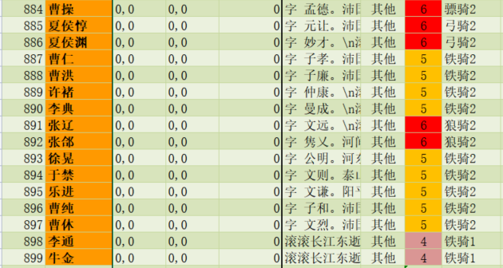
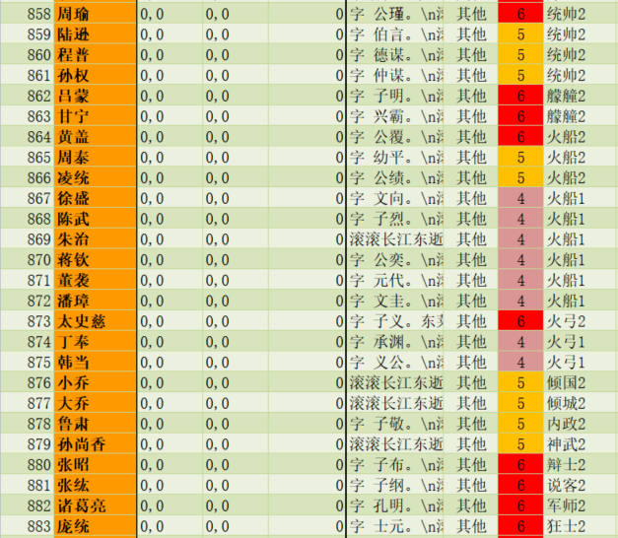
 |  | 我方 |  |  |  |  | 敌方
19 |  | 18 |  | 20 | 19 |  | 18 |  | 20
周瑜 |  |  |  | 周瑜 | 夏侯渊 |  |  |  | 夏侯惇
0 | 16 |  | 17 | 0 | 886 | 16 |  | 17 | 885
统帅2 | 丁奉 |  | 韩当 | 统帅2 | 狼骑2 | 张辽 |  | 张郃 | 狼骑2
14 | 874 | 13 | 875 | 15 | 14 | 891 | 13 | 892 | 15
陆逊 | 火弓1 | 孙权 | 火弓1 | 程普 | 周瑜 | 狼骑2 | 曹操 | 狼骑2 | 周瑜
859 | 11 | 861 | 12 | 860 | 0 | 11 | 884 | 12 | 0
统帅2 | 吕蒙 | 统帅2 | 甘宁 | 统帅2 | 统帅2 | 李典 | 骠骑2 | 李通 | 统帅2
9 | 862 | 8 | 863 | 10 | 9 | 890 | 8 | 898 | 10
周泰 | 艨艟2 | 周瑜 | 艨艟2 | 凌统 | 曹仁 | 铁骑2 | 许褚 | 铁骑1 | 曹洪
865 | 6 | 858 | 7 | 866 | 887 | 6 | 889 | 7 | 888
火船2 | 朱治 | 统帅2 | 蒋钦 | 火船2 | 铁骑2 | 周瑜 | 铁骑2 | 周瑜 | 铁骑2
4 | 869 | 3 | 870 | 5 | 4 | 0 | 3 | 0 | 5
周泰 | 火船1 | 黄盖 | 火船1 | 凌统 | 于禁 | 统帅2 | 徐晃 | 统帅2 | 乐进
865 | 1 | 864 | 2 | 866 | 894 | 1 | 893 | 2 | 895
火船2 | 董袭 | 火船2 | 潘璋 | 火船2 | 铁骑2 | 曹纯 | 铁骑2 | 曹休 | 铁骑2
 | 871 |  | 872 |  |  | 896 |  | 897
 | 火船1 |  | 火船1 |  |  | 铁骑2 |  | 铁骑2

单位_其他
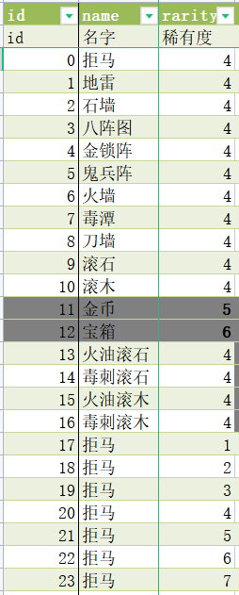

挑战关卡
小 | 大 |  | 霸业地图 |  |  | 描述 | 旗帜 | 旗帜名字 | BOSS | 主力 | 辅助 | 发挥 | 限制
 |  |  | 0 | 巨鹿 | 1 | 鬼兵、黄巾 | 11 | 张宝 | 张角、张宝、张梁、马元义 | 鬼兵、黄巾 | 迷雾阵 | 眩晕 | 远程
 |  |  | 1 | 西凉 | 2 | 铁骑、弓骑 | 8 | 董卓 | 威震西凉 | 弓骑 | 铁骑、兵营、骑兵营 | 敢死
 |  |  | 2 | 天水 | 3 | 狼骑、弓骑 | 5 | 吕布 | 八健将、绝世无双 | 狼骑、弓骑 | 陷阵、骑兵营 | 灼烧和中毒
 |  |  | 3 | 界桥 | 4 | 先登 | 3 | 麴义 |  | 先登 | 迷雾阵、石墙 | 针对脆皮武将
 |  |  | 4 | 徐州 | 5 | 投石车 | 1 | 刘晔 |  | 投石车、霹雳车 | 营寨 | 针对老巢
 |  |  | 5 | 宛城 | 6 | 刺客 | 7 | 张绣 |  | 刺客 | 刀墙 | 针对中排
 |  |  | 6 | 官渡 | 7 | 大戟 | 3 | 袁绍 | 河北四庭柱 | 大戟 | 铁卫、长持营 | 突破前排
 |  |  | 7 | 白朗山 | 8 | 术士、滚石滚木 | 12 | 南华 |  | 术士、滚石、滚木 | 迷雾阵 | 针对脆皮武将和塔
 |  |  | 8 | 襄阳 | 9 | 弓兵、连弩 | 9 | 黄祖 |  | 弓兵、连弩 | 弓兵营、迷雾阵、石墙 | 针对多单位
 |  |  | 9 | 江夏 | 10 | 长枪、飞甲 | 0 | 赵云 | 桃园结义 | 长枪、飞甲 | 长持营
 |  |  | 10 | 赤壁 | 11 | 火船、统帅、火弓 | 2 | 周瑜 |  | 火船、统帅、火弓 | 战船营
 |  |  | 11 | 南郡 | 12 | 战船 | 2 | 吕蒙 | 水师都督 | 战船 | 东吴旗、迷雾阵
 |  | 合肥 | 12 | 合肥 | 13 | 骑兵 |  | 张郃 |  | 骠骑、飞骑、虎豹骑 | 轩辕台、虎豹骑、虎卫
 |  | 巴郡 | 13 | 江州 | 14 | 抛石台、箭楼 |  | 严颜 |  | 抛石台、箭塔 | 石墙、器械
 |  | 汉中 | 14 | 汉中 | 15 | 魏五奇谋 |  | 郭嘉 | 魏五奇谋 | 毒士 | 铸铁炉、四方鼎、轩辕台
 |  | 定军山 | 15 | 梓潼 | 16 | 五虎上将 |  | 关羽 | 五虎上将 | 铁骑 | 营寨
 |  | 云南 | 16 | 云南 | 17 | 战象、狂士 |  | 孟获 | 祝融孟获 | 狂士→巫祝 | 战象
 |  | 易京 | 17 | 易京 | 18 | 白马、拒马 |  | 公孙 |  | 拒马、白马 | 器械
 |  | 下邳 | 18 | 下邳 | 19 | 地雷、箭楼 |  | 曹操 |  | 地雷 | 迷雾阵
 |  | 剑阁 | 19 | 剑阁 | 20 | 火弓、霹雳车 |  | 姜维 |  | 火弓、霹雳车、火球 | 火墙
 |  |  | 20 | 建宁 | 21 | 藤甲 |  | 兀突骨 | 诸葛亮、孟获、兀突骨 | 藤甲 | 箭楼、营寨
 |  |  | 21 | 长沙 | 22 | 神武、轩辕台 |  | 童渊 | 赵云、童渊、张任、张绣 | 神武 | 轩辕台
 |  |  | 22 | 庐江 | 23 | 尸鬼、隐士 |  | 左慈 | 徐庶、于吉、南华、左慈 | 尸鬼、隐士 | 迷雾阵
 |  |  | 23 | 陈仓 | 24 | 虎卫、辩士 |  | 曹爽 | 曹爽、曹真、郭淮 | 虎卫、辩士 | 四方鼎、铸铁炉
 |  |  | 24 | 寿春 | 25 | 刺盾、刺客 |  | 卢植 | 皇甫嵩、朱军、卢植 | 刺盾、刺客 | 营寨、迷雾阵
 |  |  | 25 | 淮南 | 26 | 死士、虎豹骑 |  | 张辽 | 张辽、乐进、李典 | 虎豹骑、死士 | 迷雾阵
 |  |  | 26 | 安定 | 27 | 飞熊骑、铁骑 |  | 华雄 | 董卓、李傕、郭汜、牛辅、华雄 | 飞熊骑、铁骑 | 奏乐台、骑兵营
 |  |  | 27 | 长安 | 28 | 说客、器械、石墙 |  | 王允 | 王允、董承、王子服、吴子兰 | 说客、器械 | 石墙
 |  |  | 28 | 永安 | 29 | 军师、大盾 |  | 诸葛亮 | 诸葛亮、法正、庞统、赵云、魏延 | 军师、大盾
 |  |  | 29 | 上庸 | 30 | 弓骑、战象 |  | 夏侯 | 曹操、曹冲、夏侯惇、夏侯渊 | 弓骑、战象 | 奏乐台
 |  |  | 30 | 南海 | 31 | 道士、石墙 |  | 于吉 | 玉清、上清、太清 | 道士 | 石墙
 |  |  | 31 | 辽东 | 32 | 狼骑 |  | 单于 | 北院大王、南院大王、东山大王、西山大王 | 狼骑 | 拒马、骑兵营
 |  |  | 32 | 洛阳 | 33 | 羽林、医士 |  | 刘协 | 袁绍、曹操、刘备、孙坚、刘协 | 羽林、医士 | 轩辕台
 |  |  | 33 | 涪陵 | 34 | 巾帼、战象 |  | 刘备 | 关银屏、鲍三娘、花鬘 | 巾帼、象骑兵 | 滚木、骑兵营
 |  |  | 34 | 东莱 | 35 | 方士 |  | 北斗 | 南华、北斗、东隐、西绝 | 方士 | 石墙
 |  |  | 35 | 夷陵 | 36 | 霹雳、火船 |  | 陆逊 | 陆逊、朱然、朱治、朱桓 | 霹雳、火船 | 统帅
 |  |  | 36 | 河东 | 37 | 权臣、刺客 |  | 张让 | 张让、赵忠、夏恽、郭胜、孙璋、毕岚、栗嵩、段珪、高望、张恭、韩悝、宋典 | 权臣、刺客 | 石墙、迷雾阵
 |  |  | 37 | 邯郸 | 38 | 红颜 |  | 貂蝉 | 貂蝉、蔡文姬、大乔、小乔、甄姬 | 红颜 | 石墙
 |  |  | 38 | 颍川 | 39 | 术士、军师 |  | 司马徽 | 司马徽、黄承彦、崔钧、诸葛亮、庞统、徐庶、 | 术士、军师 | 八阵图
 |  |  |  |  | 40 | 鬼兵、术士 |  | 张角
 |  |  |  |  | 41 | 铁骑、箭楼 |  | 韩遂、马腾 | 韩遂、马腾

 |  |  |  |  |  |  |  | 贾诩 | 贾诩、李儒、董卓 | 毒士 | 毒谭、蛮族

 |  |  |  |  |  | 定军山 |  | 夏侯惇、夏侯渊 |  | 奇士
 |  |  |  |  |  | 卧龙凤雏 |  |  | 卧龙凤雏
 |  |  |  |  |  |  |  |  |  | 巾帼
 |  |  |  |  |  |  |  |  |  | 术士
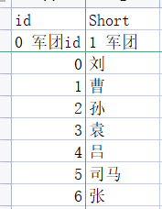
 |  |  |  |  |  |  |  |  |  | 方士

2
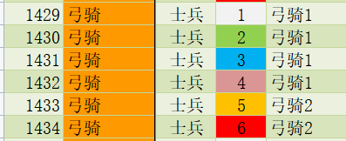
19 |  | 18 |  | 20 | 19 |  | 18 |  | 20
弓骑 |  |  |  | 弓骑 | 弓骑 |  |  |  | 弓骑
1430 | 16 |  | 17 | 1430 | 1432 | 16 |  | 17 | 1432
弓骑1 | 弓骑 |  | 弓骑 | 弓骑1 | 弓骑1 | 弓骑 |  | 弓骑 | 弓骑1
14 | 1430 | 13 | 1430 | 15 | 14 | 1433 | 13 | 1433 | 15
弓骑 | 弓骑1 | 董卓 | 弓骑1 | 弓骑 | 弓骑 | 弓骑2 | 董卓 | 弓骑2 | 弓骑
1430 | 11 | 21 | 12 | 1430 | 1432 | 11 | 21 | 12 | 1432
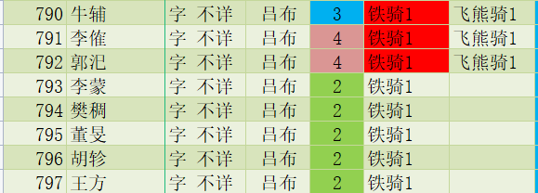
弓骑1 | 吕布 | 战车2 | 华雄 | 弓骑1 | 弓骑1 | 吕布 | 战车2 | 华雄 | 弓骑1
9 | 19 | 8 | 433 | 10 | 9 | 19 | 8 | 433 | 10
马腾 | 骠骑2 | 吕布 | 骠骑2 | 韩遂 | 马腾 | 骠骑2 | 吕布 | 骠骑2 | 韩遂
188 | 6 | 19 | 7 | 189 | 188 | 6 | 19 | 7 | 189
铁骑2 | 营寨 | 骠骑2 | 营寨 | 铁骑1 | 铁骑2 | 营寨 | 骠骑2 | 营寨 | 铁骑1
4 | 0 | 3 | 0 | 5 | 4 | 0 | 3 | 0 | 5
胡轸 | 统帅2 | 董旻 | 统帅2 | 王方 | 铁骑 | 统帅2 | 铁骑 | 统帅2 | 铁骑
796 | 1 | 795 | 2 | 797 | 1444 | 1 | 1444 | 2 | 1444
铁骑1 | 李蒙 | 铁骑1 | 樊稠 | 铁骑1 | 铁骑1 | 段煨 | 铁骑1 | 张济 | 铁骑1
 | 793 |  | 794 |  |  | 815 |  | 366
 | 铁骑1 |  | 铁骑1 |  |  | 铁骑1 |  | 铁骑1

9
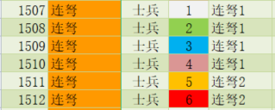
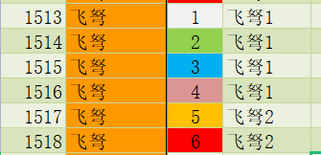
19 |  | 18 |  | 20 | 19 |  | 18 |  | 20
蒯越 |  |  |  | 蒯良 | 蒯越 |  |  |  | 蒯良
388 | 16 |  | 17 | 720 | 388 | 16 |  | 17 | 720
器械1 | 连弩 |  | 连弩 | 器械1 | 器械1 | 黄忠 |  | 黄祖 | 器械1
14 | 1508 | 13 | 1508 | 15 | 14 | 16 | 13 | 390 | 15
连弩 | 连弩1 | 连弩 | 连弩1 | 连弩 | 连弩 | 大弓2 | 连弩 | 大弓1 | 连弩
1508 | 11 | 1508 | 12 | 1508 | 1511 | 11 | 1511 | 12 | 1511
连弩1 | 弓弩营 | 连弩1 | 弓弩营 | 连弩1 | 连弩2 | 弓弩营 | 连弩2 | 弓弩营 | 连弩2
9 | 0 | 8 | 0 | 10 | 9 | 0 | 8 | 0 | 10
大弓 | 统帅2 | 大弓 | 统帅2 | 大弓 | 大弓 | 统帅2 | 大弓 | 统帅2 | 大弓
1520 | 6 | 1520 | 7 | 1520 | 1522 | 6 | 1522 | 7 | 1522
大弓1 | 大弓 | 大弓1 | 大弓 | 大弓1 | 大弓1 | 大弓 | 大弓1 | 大弓 | 大弓1
4 | 1520 | 3 | 1520 | 5 | 4 | 1522 | 3 | 1522 | 5
石墙 | 大弓1 | 石墙 | 大弓1 | 石墙 | 石墙 | 大弓1 | 石墙 | 大弓1 | 石墙
0 | 1 | 0 | 2 | 0 | 0 | 1 | 0 | 2 | 0
统帅2 | 石墙 | 统帅2 | 石墙 | 统帅2 | 统帅2 | 石墙 | 统帅2 | 石墙 | 统帅2
 | 0 |  | 0 |  |  | 0 |  | 0
 | 统帅2 |  | 统帅2 |  |  | 统帅2 |  | 统帅2

10
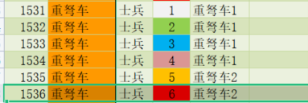
19 |  | 18 |  | 20 | 19 |  | 18 |  | 20
长枪 |  |  |  | 长枪 | 长枪 |  |  |  | 长枪
1311 | 16 |  | 17 | 1311 | 1313 | 16 |  | 17 | 1313
长枪1 | 长枪 |  | 长枪 | 长枪1 | 长枪2 | 长枪 |  | 长枪 | 长枪2
14 | 1311 | 13 | 1311 | 15 | 14 | 1313 | 13 | 1313 | 15
关羽 | 长枪1 | 刘备 | 长枪1 | 张飞 | 关羽 | 长枪2 | 刘备 | 长枪2 | 张飞
11 | 11 | 59 | 12 | 17 | 11 | 11 | 59 | 12 | 17
大刀2 | 长持营 | 羽林2 | 长持营 | 长枪2 | 大刀2 | 长持营 | 羽林2 | 长持营 | 长枪2
9 | 0 | 8 | 0 | 10 | 9 | 0 | 8 | 0 | 10
长枪 | 统帅2 | 赵云 | 统帅2 | 长枪 | 长枪 | 统帅2 | 赵云 | 统帅2 | 长枪
1311 | 6 | 819 | 7 | 1311 | 1313 | 6 | 819 | 7 | 1313
长枪1 | 长枪 | 长枪2 | 长枪 | 长枪1 | 长枪2 | 长枪 | 长枪2 | 长枪 | 长枪2
4 | 1311 | 3 | 1311 | 5 | 4 | 1312 | 3 | 1312 | 5
飞甲 | 长枪1 | 飞甲 | 长枪1 | 飞甲 | 飞甲 | 长枪1 | 飞甲 | 长枪1 | 飞甲
1241 | 1 | 1241 | 2 | 1241 | 1242 | 1 | 1242 | 2 | 1242
飞甲2 | 飞甲 | 飞甲2 | 飞甲 | 飞甲2 | 飞甲2 | 飞甲 | 飞甲2 | 飞甲 | 飞甲2
 | 1241 |  | 1241 |  |  | 1242 |  | 1242
 | 飞甲2 |  | 飞甲2 |  |  | 飞甲2 |  | 飞甲2

11
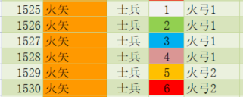
19 |  | 18 |  | 20 | 19 |  | 18 |  | 20
火弓 |  |  |  | 火弓 | 统帅 |  |  |  | 统帅
1526 | 16 |  | 17 | 1526 | 1593 | 16 |  | 17 | 1593
火弓1 | 火弓 |  | 火弓 | 火弓1 | 统帅1 | 火弓 |  | 火弓 | 统帅1
14 | 1526 | 13 | 1526 | 15 | 14 | 1528 | 13 | 1528 | 15
程普 | 火弓1 | 周瑜 | 火弓1 | 陆逊 | 程普 | 火弓1 | 周瑜 | 火弓1 | 陆逊
82 | 11 | 0 | 12 | 27 | 82 | 11 | 2035 | 11 | 27
统帅1 | 战船营 | 统帅2 | 战船营 | 统帅2 | 统帅1 | 战船营 | 统帅3 | 战船营 | 统帅2
9 | 0 | 8 | 0 | 10 | 9 | 0 | 8 | 0 | 10
火船 | 统帅2 | 凌统 | 统帅2 | 火船 | 火船 | 统帅2 | 凌统 | 统帅2 | 火船
1552 | 6 | 33 | 7 | 1552 | 1552 | 6 | 2034 | 7 | 1552
火船1 | 陈武 | 火船2 | 董袭 | 火船1 | 火船1 | 陈武 | 火船3 | 董袭 | 火船1
4 | 92 | 3 | 93 | 5 | 4 | 92 | 3 | 93 | 5
火船 | 火船1 | 黄盖 | 火船1 | 火船 | 火船 | 火船1 | 黄盖 | 火船1 | 火船
1552 | 1 | 83 | 2 | 1552 | 1552 | 1 | 2033 | 2 | 1552
火船1 | 火船 | 火船2 | 火船 | 火船1 | 火船1 | 火船 | 火船3 | 火船 | 火船1
 | 1552 |  | 1552 |  |  | 1552 |  | 1552
 | 火船1 |  | 火船1 |  |  | 火船1 |  | 火船1

17
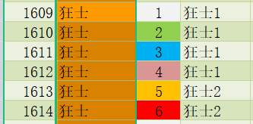
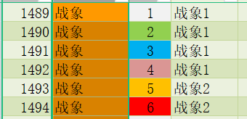
19 |  | 18 |  | 20 | 19 |  | 18 |  | 20
狂士 |  |  |  | 狂士 | 周瑜 |  |  |  | 周瑜
1612 | 16 |  | 17 | 1612 | 0 | 16 |  | 17 | 0
狂士1 | 狂士 |  | 狂士 | 狂士1 | 统帅2 | 周瑜 |  | 周瑜 | 统帅2
14 | 1612 | 13 | 1612 | 15 | 14 | 0 | 13 | 0 | 15
战象 | 狂士1 | 战象 | 狂士1 | 战象 | 周瑜 | 统帅2 | 周瑜 | 统帅2 | 周瑜
1492 | 11 | 1492 | 12 | 1492 | 0 | 11 | 0 | 12 | 0
战象1 | 战象 | 战象1 | 战象 | 战象1 | 统帅2 | 周瑜 | 统帅2 | 周瑜 | 统帅2
9 | 1492 | 8 | 1492 | 10 | 9 | 0 | 8 | 0 | 10
战象 | 战象1 | 木鹿大王 | 战象1 | 战象 | 周瑜 | 统帅2 | 周瑜 | 统帅2 | 周瑜
1492 | 6 | 375 | 7 | 1492 | 0 | 6 | 0 | 7 | 0
战象1 | 祝融夫人 | 战象2 | 孟获 | 战象1 | 统帅2 | 周瑜 | 统帅2 | 周瑜 | 统帅2
4 | 813 | 3 | 814 | 5 | 4 | 0 | 3 | 0 | 5
董荼那 | 战象2 | 阿会喃 | 战象2 | 金环三结 | 周瑜 | 统帅2 | 周瑜 | 统帅2 | 周瑜
371 | 1 | 373 | 2 | 374 | 0 | 1 | 0 | 2 | 0
战象1 | 战象 | 战象1 | 战象 | 战象1 | 统帅2 | 周瑜 | 统帅2 | 周瑜 | 统帅2
 | 1492 |  | 1492 |  |  | 0 |  | 0
 | 战象1 |  | 战象1 |  |  | 统帅2 |  | 统帅2

18
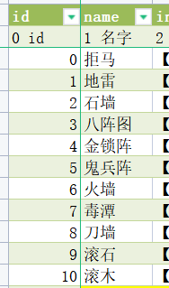
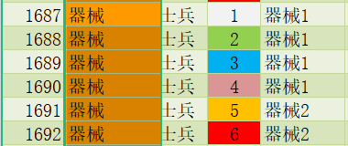
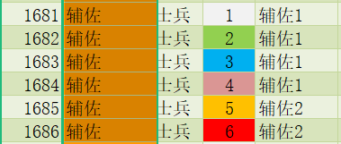
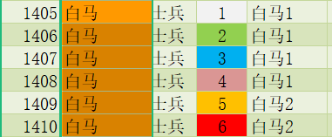
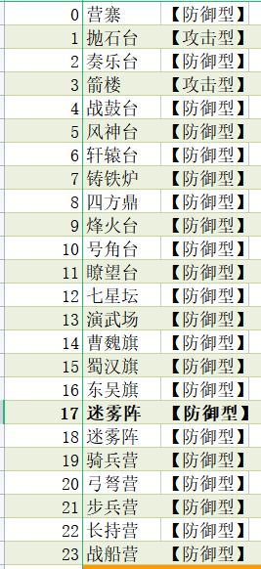
19 |  | 18 |  | 20 | 19 |  | 18 |  | 20
器械 |  |  |  | 器械 | 周瑜 |  |  |  | 周瑜
1690 | 16 |  | 17 | 1690 | 0 | 16 |  | 17 | 0
器械1 | 周瑜 |  | 周瑜 | 器械1 | 统帅2 | 周瑜 |  | 周瑜 | 统帅2
14 | 0 | 13 | 0 | 15 | 14 | 0 | 13 | 0 | 15
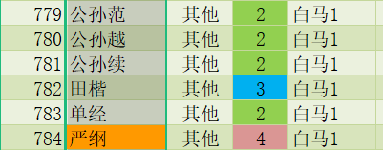
周瑜 | 统帅2 | 周瑜 | 统帅2 | 周瑜 | 周瑜 | 统帅2 | 周瑜 | 统帅2 | 周瑜
0 | 11 | 0 | 12 | 0 | 0 | 11 | 0 | 12 | 0
统帅2 | 周瑜 | 统帅2 | 周瑜 | 统帅2 | 统帅2 | 周瑜 | 统帅2 | 周瑜 | 统帅2
9 | 0 | 8 | 0 | 10 | 9 | 0 | 8 | 0 | 10
周瑜 | 统帅2 | 周瑜 | 统帅2 | 周瑜 | 周瑜 | 统帅2 | 周瑜 | 统帅2 | 周瑜
0 | 6 | 0 | 7 | 0 | 0 | 6 | 0 | 7 | 0
统帅2 | 周瑜 | 统帅2 | 周瑜 | 统帅2 | 统帅2 | 周瑜 | 统帅2 | 周瑜 | 统帅2
4 | 0 | 3 | 0 | 5 | 4 | 0 | 3 | 0 | 5
周瑜 | 统帅2 | 周瑜 | 统帅2 | 周瑜 | 周瑜 | 统帅2 | 周瑜 | 统帅2 | 周瑜
0 | 1 | 0 | 2 | 0 | 0 | 1 | 0 | 2 | 0
统帅2 | 周瑜 | 统帅2 | 周瑜 | 统帅2 | 统帅2 | 周瑜 | 统帅2 | 周瑜 | 统帅2
 | 0 |  | 0 |  |  | 0 |  | 0
 | 统帅2 |  | 统帅2 |  |  | 统帅2 |  | 统帅2

20
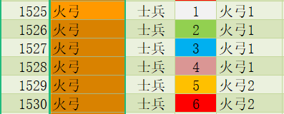
19 |  | 18 |  | 20 | 19 |  | 18 |  | 20
周瑜 |  |  |  | 周瑜 | 周瑜 |  |  |  | 周瑜
0 | 16 |  | 17 | 0 | 0 | 16 |  | 17 | 0
统帅2 | 周瑜 |  | 周瑜 | 统帅2 | 统帅2 | 周瑜 |  | 周瑜 | 统帅2
14 | 0 | 13 | 0 | 15 | 14 | 0 | 13 | 0 | 15
周瑜 | 统帅2 | 周瑜 | 统帅2 | 周瑜 | 周瑜 | 统帅2 | 周瑜 | 统帅2 | 周瑜
0 | 11 | 0 | 12 | 0 | 0 | 11 | 0 | 12 | 0
统帅2 | 周瑜 | 统帅2 | 周瑜 | 统帅2 | 统帅2 | 周瑜 | 统帅2 | 周瑜 | 统帅2
9 | 0 | 8 | 0 | 10 | 9 | 0 | 8 | 0 | 10
周瑜 | 统帅2 | 周瑜 | 统帅2 | 周瑜 | 周瑜 | 统帅2 | 周瑜 | 统帅2 | 周瑜
0 | 6 | 0 | 7 | 0 | 0 | 6 | 0 | 7 | 0
统帅2 | 周瑜 | 统帅2 | 周瑜 | 统帅2 | 统帅2 | 周瑜 | 统帅2 | 周瑜 | 统帅2
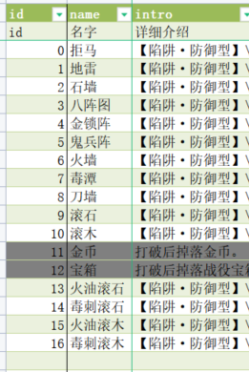
4 | 0 | 3 | 0 | 5 | 4 | 0 | 3 | 0 | 5
周瑜 | 统帅2 | 周瑜 | 统帅2 | 周瑜 | 周瑜 | 统帅2 | 周瑜 | 统帅2 | 周瑜
0 | 1 | 0 | 2 | 0 | 0 | 1 | 0 | 2 | 0
统帅2 | 周瑜 | 统帅2 | 周瑜 | 统帅2 | 统帅2 | 周瑜 | 统帅2 | 周瑜 | 统帅2
 | 0 |  | 0 |  |  | 0 |  | 0
 | 统帅2 |  | 统帅2 |  |  | 统帅2 |  | 统帅2

21
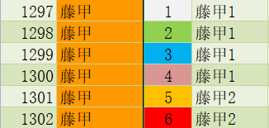
19 |  | 18 |  | 20 | 19 |  | 18 |  | 20
周瑜 |  |  |  | 周瑜 | 周瑜 |  |  |  | 周瑜
0 | 16 |  | 17 | 0 | 0 | 16 |  | 17 | 0
统帅2 | 周瑜 |  | 周瑜 | 统帅2 | 统帅2 | 周瑜 |  | 周瑜 | 统帅2
14 | 0 | 13 | 0 | 15 | 14 | 0 | 13 | 0 | 15
周瑜 | 统帅2 | 周瑜 | 统帅2 | 周瑜 | 周瑜 | 统帅2 | 周瑜 | 统帅2 | 周瑜
0 | 11 | 0 | 12 | 0 | 0 | 11 | 0 | 12 | 0
统帅2 | 周瑜 | 统帅2 | 周瑜 | 统帅2 | 统帅2 | 周瑜 | 统帅2 | 周瑜 | 统帅2
9 | 0 | 8 | 0 | 10 | 9 | 0 | 8 | 0 | 10
周瑜 | 统帅2 | 周瑜 | 统帅2 | 周瑜 | 周瑜 | 统帅2 | 周瑜 | 统帅2 | 周瑜
0 | 6 | 0 | 7 | 0 | 0 | 6 | 0 | 7 | 0
统帅2 | 周瑜 | 统帅2 | 周瑜 | 统帅2 | 统帅2 | 周瑜 | 统帅2 | 周瑜 | 统帅2
4 | 0 | 3 | 0 | 5 | 4 | 0 | 3 | 0 | 5
周瑜 | 统帅2 | 周瑜 | 统帅2 | 周瑜 | 周瑜 | 统帅2 | 周瑜 | 统帅2 | 周瑜
0 | 1 | 0 | 2 | 0 | 0 | 1 | 0 | 2 | 0
统帅2 | 周瑜 | 统帅2 | 周瑜 | 统帅2 | 统帅2 | 周瑜 | 统帅2 | 周瑜 | 统帅2
 | 0 |  | 0 |  |  | 0 |  | 0
 | 统帅2 |  | 统帅2 |  |  | 统帅2 |  | 统帅2

22
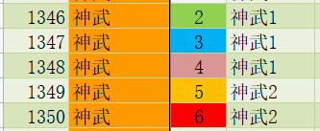
19 |  | 18 |  | 20 | 19 |  | 18 |  | 20
周瑜 |  |  |  | 周瑜 | 周瑜 |  |  |  | 周瑜
0 | 16 |  | 17 | 0 | 0 | 16 |  | 17 | 0
统帅2 | 周瑜 |  | 周瑜 | 统帅2 | 统帅2 | 周瑜 |  | 周瑜 | 统帅2
14 | 0 | 13 | 0 | 15 | 14 | 0 | 13 | 0 | 15
周瑜 | 统帅2 | 周瑜 | 统帅2 | 周瑜 | 周瑜 | 统帅2 | 周瑜 | 统帅2 | 周瑜
0 | 11 | 0 | 12 | 0 | 0 | 11 | 0 | 12 | 0
统帅2 | 周瑜 | 统帅2 | 周瑜 | 统帅2 | 统帅2 | 周瑜 | 统帅2 | 周瑜 | 统帅2
9 | 0 | 8 | 0 | 10 | 9 | 0 | 8 | 0 | 10
周瑜 | 统帅2 | 周瑜 | 统帅2 | 周瑜 | 周瑜 | 统帅2 | 周瑜 | 统帅2 | 周瑜
0 | 6 | 0 | 7 | 0 | 0 | 6 | 0 | 7 | 0
统帅2 | 周瑜 | 统帅2 | 周瑜 | 统帅2 | 统帅2 | 周瑜 | 统帅2 | 周瑜 | 统帅2
4 | 0 | 3 | 0 | 5 | 4 | 0 | 3 | 0 | 5
周瑜 | 统帅2 | 周瑜 | 统帅2 | 周瑜 | 周瑜 | 统帅2 | 周瑜 | 统帅2 | 周瑜
0 | 1 | 0 | 2 | 0 | 0 | 1 | 0 | 2 | 0
统帅2 | 周瑜 | 统帅2 | 周瑜 | 统帅2 | 统帅2 | 周瑜 | 统帅2 | 周瑜 | 统帅2
 | 0 |  | 0 |  |  | 0 |  | 0
 | 统帅2 |  | 统帅2 |  |  | 统帅2 |  | 统帅2

23
19 |  | 18 |  | 20 | 19 |  | 18 |  | 20
周瑜 |  |  |  | 周瑜 | 周瑜 |  |  |  | 周瑜
0 | 16 |  | 17 | 0 | 0 | 16 |  | 17 | 0
统帅2 | 周瑜 |  | 周瑜 | 统帅2 | 统帅2 | 周瑜 |  | 周瑜 | 统帅2
14 | 0 | 13 | 0 | 15 | 14 | 0 | 13 | 0 | 15
周瑜 | 统帅2 | 周瑜 | 统帅2 | 周瑜 | 周瑜 | 统帅2 | 周瑜 | 统帅2 | 周瑜
0 | 11 | 0 | 12 | 0 | 0 | 11 | 0 | 12 | 0
统帅2 | 周瑜 | 统帅2 | 周瑜 | 统帅2 | 统帅2 | 周瑜 | 统帅2 | 周瑜 | 统帅2
9 | 0 | 8 | 0 | 10 | 9 | 0 | 8 | 0 | 10
周瑜 | 统帅2 | 周瑜 | 统帅2 | 周瑜 | 周瑜 | 统帅2 | 周瑜 | 统帅2 | 周瑜
0 | 6 | 0 | 7 | 0 | 0 | 6 | 0 | 7 | 0
统帅2 | 周瑜 | 统帅2 | 周瑜 | 统帅2 | 统帅2 | 周瑜 | 统帅2 | 周瑜 | 统帅2
4 | 0 | 3 | 0 | 5 | 4 | 0 | 3 | 0 | 5
周瑜 | 统帅2 | 周瑜 | 统帅2 | 周瑜 | 周瑜 | 统帅2 | 周瑜 | 统帅2 | 周瑜
0 | 1 | 0 | 2 | 0 | 0 | 1 | 0 | 2 | 0
统帅2 | 周瑜 | 统帅2 | 周瑜 | 统帅2 | 统帅2 | 周瑜 | 统帅2 | 周瑜 | 统帅2
 | 0 |  | 0 |  |  | 0 |  | 0
 | 统帅2 |  | 统帅2 |  |  | 统帅2 |  | 统帅2

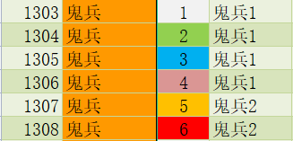
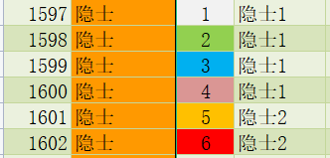
 |  |  |  |  |  |  |  |  |  | 鬼兵3

 |  |  |  |  |  |  |  |  |  | 鬼兵3

24
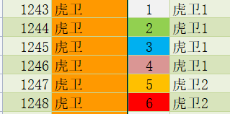
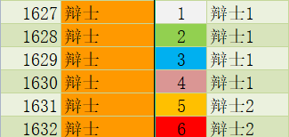
19 |  | 18 |  | 20 | 19 |  | 18 |  | 20
周瑜 |  |  |  | 周瑜 | 周瑜 |  |  |  | 周瑜
0 | 16 |  | 17 | 0 | 0 | 16 |  | 17 | 0
统帅2 | 周瑜 |  | 周瑜 | 统帅2 | 统帅2 | 周瑜 |  | 周瑜 | 统帅2
14 | 0 | 13 | 0 | 15 | 14 | 0 | 13 | 0 | 15
周瑜 | 统帅2 | 周瑜 | 统帅2 | 周瑜 | 周瑜 | 统帅2 | 周瑜 | 统帅2 | 周瑜
0 | 11 | 0 | 12 | 0 | 0 | 11 | 0 | 12 | 0
统帅2 | 周瑜 | 统帅2 | 周瑜 | 统帅2 | 统帅2 | 周瑜 | 统帅2 | 周瑜 | 统帅2
9 | 0 | 8 | 0 | 10 | 9 | 0 | 8 | 0 | 10
周瑜 | 统帅2 | 周瑜 | 统帅2 | 周瑜 | 周瑜 | 统帅2 | 周瑜 | 统帅2 | 周瑜
0 | 6 | 0 | 7 | 0 | 0 | 6 | 0 | 7 | 0
统帅2 | 周瑜 | 统帅2 | 周瑜 | 统帅2 | 统帅2 | 周瑜 | 统帅2 | 周瑜 | 统帅2
4 | 0 | 3 | 0 | 5 | 4 | 0 | 3 | 0 | 5
周瑜 | 统帅2 | 周瑜 | 统帅2 | 周瑜 | 周瑜 | 统帅2 | 周瑜 | 统帅2 | 周瑜
0 | 1 | 0 | 2 | 0 | 0 | 1 | 0 | 2 | 0
统帅2 | 周瑜 | 统帅2 | 周瑜 | 统帅2 | 统帅2 | 周瑜 | 统帅2 | 周瑜 | 统帅2
 | 0 |  | 0 |  |  | 0 |  | 0
 | 统帅2 |  | 统帅2 |  |  | 统帅2 |  | 统帅2

25
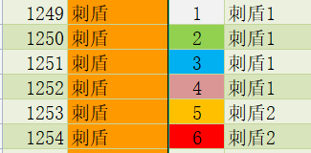
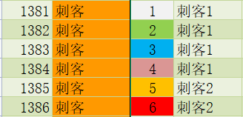
19 |  | 18 |  | 20 | 19 |  | 18 |  | 20
周瑜 |  |  |  | 周瑜 | 周瑜 |  |  |  | 周瑜
0 | 16 |  | 17 | 0 | 0 | 16 |  | 17 | 0
统帅2 | 周瑜 |  | 周瑜 | 统帅2 | 统帅2 | 周瑜 |  | 周瑜 | 统帅2
14 | 0 | 13 | 0 | 15 | 14 | 0 | 13 | 0 | 15
周瑜 | 统帅2 | 周瑜 | 统帅2 | 周瑜 | 周瑜 | 统帅2 | 周瑜 | 统帅2 | 周瑜
0 | 11 | 0 | 12 | 0 | 0 | 11 | 0 | 12 | 0
统帅2 | 周瑜 | 统帅2 | 周瑜 | 统帅2 | 统帅2 | 周瑜 | 统帅2 | 周瑜 | 统帅2
9 | 0 | 8 | 0 | 10 | 9 | 0 | 8 | 0 | 10
周瑜 | 统帅2 | 周瑜 | 统帅2 | 周瑜 | 周瑜 | 统帅2 | 周瑜 | 统帅2 | 周瑜
0 | 6 | 0 | 7 | 0 | 0 | 6 | 0 | 7 | 0
统帅2 | 周瑜 | 统帅2 | 周瑜 | 统帅2 | 统帅2 | 周瑜 | 统帅2 | 周瑜 | 统帅2
4 | 0 | 3 | 0 | 5 | 4 | 0 | 3 | 0 | 5
周瑜 | 统帅2 | 周瑜 | 统帅2 | 周瑜 | 周瑜 | 统帅2 | 周瑜 | 统帅2 | 周瑜
0 | 1 | 0 | 2 | 0 | 0 | 1 | 0 | 2 | 0
统帅2 | 周瑜 | 统帅2 | 周瑜 | 统帅2 | 统帅2 | 周瑜 | 统帅2 | 周瑜 | 统帅2
 | 0 |  | 0 |  |  | 0 |  | 0
 | 统帅2 |  | 统帅2 |  |  | 统帅2 |  | 统帅2

26
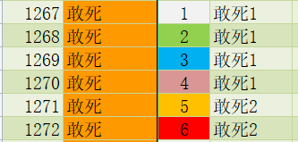
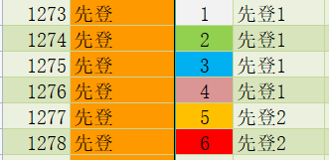
19 |  | 18 |  | 20 | 19 |  | 18 |  | 20
周瑜 |  |  |  | 周瑜 | 周瑜 |  |  |  | 周瑜
0 | 16 |  | 17 | 0 | 0 | 16 |  | 17 | 0
统帅2 | 周瑜 |  | 周瑜 | 统帅2 | 统帅2 | 周瑜 |  | 周瑜 | 统帅2
14 | 0 | 13 | 0 | 15 | 14 | 0 | 13 | 0 | 15
周瑜 | 统帅2 | 周瑜 | 统帅2 | 周瑜 | 周瑜 | 统帅2 | 周瑜 | 统帅2 | 周瑜
0 | 11 | 0 | 12 | 0 | 0 | 11 | 0 | 12 | 0
统帅2 | 周瑜 | 统帅2 | 周瑜 | 统帅2 | 统帅2 | 周瑜 | 统帅2 | 周瑜 | 统帅2
9 | 0 | 8 | 0 | 10 | 9 | 0 | 8 | 0 | 10
周瑜 | 统帅2 | 周瑜 | 统帅2 | 周瑜 | 周瑜 | 统帅2 | 周瑜 | 统帅2 | 周瑜
0 | 6 | 0 | 7 | 0 | 0 | 6 | 0 | 7 | 0
统帅2 | 周瑜 | 统帅2 | 周瑜 | 统帅2 | 统帅2 | 周瑜 | 统帅2 | 周瑜 | 统帅2
4 | 0 | 3 | 0 | 5 | 4 | 0 | 3 | 0 | 5
周瑜 | 统帅2 | 周瑜 | 统帅2 | 周瑜 | 周瑜 | 统帅2 | 周瑜 | 统帅2 | 周瑜
0 | 1 | 0 | 2 | 0 | 0 | 1 | 0 | 2 | 0
统帅2 | 周瑜 | 统帅2 | 周瑜 | 统帅2 | 统帅2 | 周瑜 | 统帅2 | 周瑜 | 统帅2
 | 0 |  | 0 |  |  | 0 |  | 0
 | 统帅2 |  | 统帅2 |  |  | 统帅2 |  | 统帅2

27
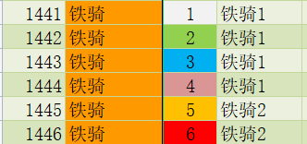
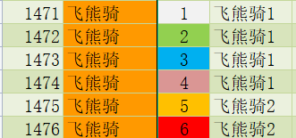
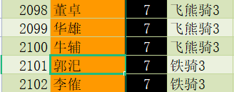
19 |  | 18 |  | 20 | 19 |  | 18 |  | 20
周瑜 |  |  |  | 周瑜 | 周瑜 |  |  |  | 周瑜
0 | 16 |  | 17 | 0 | 0 | 16 |  | 17 | 0
统帅2 | 周瑜 |  | 周瑜 | 统帅2 | 统帅2 | 周瑜 |  | 周瑜 | 统帅2
14 | 0 | 13 | 0 | 15 | 14 | 0 | 13 | 0 | 15
周瑜 | 统帅2 | 周瑜 | 统帅2 | 周瑜 | 周瑜 | 统帅2 | 周瑜 | 统帅2 | 周瑜
0 | 11 | 0 | 12 | 0 | 0 | 11 | 0 | 12 | 0
统帅2 | 周瑜 | 统帅2 | 周瑜 | 统帅2 | 统帅2 | 周瑜 | 统帅2 | 周瑜 | 统帅2
9 | 0 | 8 | 0 | 10 | 9 | 0 | 8 | 0 | 10
周瑜 | 统帅2 | 周瑜 | 统帅2 | 周瑜 | 周瑜 | 统帅2 | 周瑜 | 统帅2 | 周瑜
0 | 6 | 0 | 7 | 0 | 0 | 6 | 0 | 7 | 0
统帅2 | 周瑜 | 统帅2 | 周瑜 | 统帅2 | 统帅2 | 周瑜 | 统帅2 | 周瑜 | 统帅2
4 | 0 | 3 | 0 | 5 | 4 | 0 | 3 | 0 | 5
周瑜 | 统帅2 | 周瑜 | 统帅2 | 周瑜 | 周瑜 | 统帅2 | 周瑜 | 统帅2 | 周瑜
0 | 1 | 0 | 2 | 0 | 0 | 1 | 0 | 2 | 0
统帅2 | 周瑜 | 统帅2 | 周瑜 | 统帅2 | 统帅2 | 周瑜 | 统帅2 | 周瑜 | 统帅2
 | 0 |  | 0 |  |  | 0 |  | 0
 | 统帅2 |  | 统帅2 |  |  | 统帅2 |  | 统帅2

28
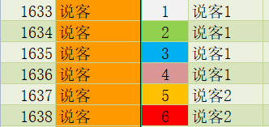
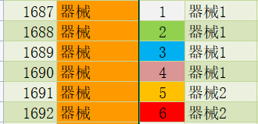
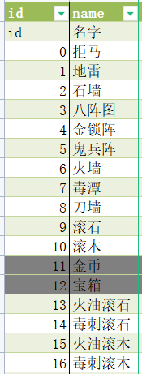
19 |  | 18 |  | 20 | 19 |  | 18 |  | 20
周瑜 |  |  |  | 周瑜 | 周瑜 |  |  |  | 周瑜
0 | 16 |  | 17 | 0 | 0 | 16 |  | 17 | 0
统帅2 | 周瑜 |  | 周瑜 | 统帅2 | 统帅2 | 周瑜 |  | 周瑜 | 统帅2
14 | 0 | 13 | 0 | 15 | 14 | 0 | 13 | 0 | 15
周瑜 | 统帅2 | 周瑜 | 统帅2 | 周瑜 | 周瑜 | 统帅2 | 周瑜 | 统帅2 | 周瑜
0 | 11 | 0 | 12 | 0 | 0 | 11 | 0 | 12 | 0
统帅2 | 周瑜 | 统帅2 | 周瑜 | 统帅2 | 统帅2 | 周瑜 | 统帅2 | 周瑜 | 统帅2
9 | 0 | 8 | 0 | 10 | 9 | 0 | 8 | 0 | 10
周瑜 | 统帅2 | 周瑜 | 统帅2 | 周瑜 | 周瑜 | 统帅2 | 周瑜 | 统帅2 | 周瑜
0 | 6 | 0 | 7 | 0 | 0 | 6 | 0 | 7 | 0
统帅2 | 周瑜 | 统帅2 | 周瑜 | 统帅2 | 统帅2 | 周瑜 | 统帅2 | 周瑜 | 统帅2
4 | 0 | 3 | 0 | 5 | 4 | 0 | 3 | 0 | 5
周瑜 | 统帅2 | 周瑜 | 统帅2 | 周瑜 | 周瑜 | 统帅2 | 周瑜 | 统帅2 | 周瑜
0 | 1 | 0 | 2 | 0 | 0 | 1 | 0 | 2 | 0
统帅2 | 周瑜 | 统帅2 | 周瑜 | 统帅2 | 统帅2 | 周瑜 | 统帅2 | 周瑜 | 统帅2
 | 0 |  | 0 |  |  | 0 |  | 0
 | 统帅2 |  | 统帅2 |  |  | 统帅2 |  | 统帅2

29
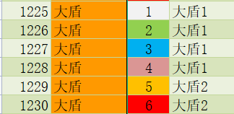
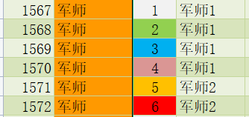
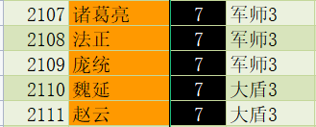
19 |  | 18 |  | 20 | 19 |  | 18 |  | 20
周瑜 |  |  |  | 周瑜 | 周瑜 |  |  |  | 周瑜
0 | 16 |  | 17 | 0 | 0 | 16 |  | 17 | 0
统帅2 | 周瑜 |  | 周瑜 | 统帅2 | 统帅2 | 周瑜 |  | 周瑜 | 统帅2
14 | 0 | 13 | 0 | 15 | 14 | 0 | 13 | 0 | 15
周瑜 | 统帅2 | 周瑜 | 统帅2 | 周瑜 | 周瑜 | 统帅2 | 周瑜 | 统帅2 | 周瑜
0 | 11 | 0 | 12 | 0 | 0 | 11 | 0 | 12 | 0
统帅2 | 周瑜 | 统帅2 | 周瑜 | 统帅2 | 统帅2 | 周瑜 | 统帅2 | 周瑜 | 统帅2
9 | 0 | 8 | 0 | 10 | 9 | 0 | 8 | 0 | 10
周瑜 | 统帅2 | 周瑜 | 统帅2 | 周瑜 | 周瑜 | 统帅2 | 周瑜 | 统帅2 | 周瑜
0 | 6 | 0 | 7 | 0 | 0 | 6 | 0 | 7 | 0
统帅2 | 周瑜 | 统帅2 | 周瑜 | 统帅2 | 统帅2 | 周瑜 | 统帅2 | 周瑜 | 统帅2
4 | 0 | 3 | 0 | 5 | 4 | 0 | 3 | 0 | 5
周瑜 | 统帅2 | 周瑜 | 统帅2 | 周瑜 | 周瑜 | 统帅2 | 周瑜 | 统帅2 | 周瑜
0 | 1 | 0 | 2 | 0 | 0 | 1 | 0 | 2 | 0
统帅2 | 周瑜 | 统帅2 | 周瑜 | 统帅2 | 统帅2 | 周瑜 | 统帅2 | 周瑜 | 统帅2
 | 0 |  | 0 |  |  | 0 |  | 0
 | 统帅2 |  | 统帅2 |  |  | 统帅2 |  | 统帅2

30
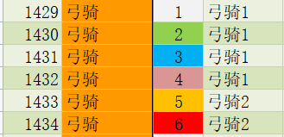

19 |  | 18 |  | 20 | 19 |  | 18 |  | 20
周瑜 |  |  |  | 周瑜 | 周瑜 |  |  |  | 周瑜
0 | 16 |  | 17 | 0 | 0 | 16 |  | 17 | 0
统帅2 | 周瑜 |  | 周瑜 | 统帅2 | 统帅2 | 周瑜 |  | 周瑜 | 统帅2
14 | 0 | 13 | 0 | 15 | 14 | 0 | 13 | 0 | 15
周瑜 | 统帅2 | 周瑜 | 统帅2 | 周瑜 | 周瑜 | 统帅2 | 周瑜 | 统帅2 | 周瑜
0 | 11 | 0 | 12 | 0 | 0 | 11 | 0 | 12 | 0
统帅2 | 周瑜 | 统帅2 | 周瑜 | 统帅2 | 统帅2 | 周瑜 | 统帅2 | 周瑜 | 统帅2
9 | 0 | 8 | 0 | 10 | 9 | 0 | 8 | 0 | 10
周瑜 | 统帅2 | 周瑜 | 统帅2 | 周瑜 | 周瑜 | 统帅2 | 周瑜 | 统帅2 | 周瑜
0 | 6 | 0 | 7 | 0 | 0 | 6 | 0 | 7 | 0
统帅2 | 周瑜 | 统帅2 | 周瑜 | 统帅2 | 统帅2 | 周瑜 | 统帅2 | 周瑜 | 统帅2
4 | 0 | 3 | 0 | 5 | 4 | 0 | 3 | 0 | 5
周瑜 | 统帅2 | 周瑜 | 统帅2 | 周瑜 | 周瑜 | 统帅2 | 周瑜 | 统帅2 | 周瑜
0 | 1 | 0 | 2 | 0 | 0 | 1 | 0 | 2 | 0
统帅2 | 周瑜 | 统帅2 | 周瑜 | 统帅2 | 统帅2 | 周瑜 | 统帅2 | 周瑜 | 统帅2
 | 0 |  | 0 |  |  | 0 |  | 0
 | 统帅2 |  | 统帅2 |  |  | 统帅2 |  | 统帅2

31
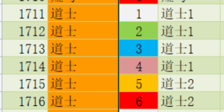
19 |  | 18 |  | 20 | 19 |  | 18 |  | 20
周瑜 |  |  |  | 周瑜 | 周瑜 |  |  |  | 周瑜
0 | 16 |  | 17 | 0 | 0 | 16 |  | 17 | 0
统帅2 | 周瑜 |  | 周瑜 | 统帅2 | 统帅2 | 周瑜 |  | 周瑜 | 统帅2
14 | 0 | 13 | 0 | 15 | 14 | 0 | 13 | 0 | 15
周瑜 | 统帅2 | 周瑜 | 统帅2 | 周瑜 | 周瑜 | 统帅2 | 周瑜 | 统帅2 | 周瑜
0 | 11 | 0 | 12 | 0 | 0 | 11 | 0 | 12 | 0
统帅2 | 周瑜 | 统帅2 | 周瑜 | 统帅2 | 统帅2 | 周瑜 | 统帅2 | 周瑜 | 统帅2
9 | 0 | 8 | 0 | 10 | 9 | 0 | 8 | 0 | 10
周瑜 | 统帅2 | 周瑜 | 统帅2 | 周瑜 | 周瑜 | 统帅2 | 周瑜 | 统帅2 | 周瑜
0 | 6 | 0 | 7 | 0 | 0 | 6 | 0 | 7 | 0
统帅2 | 周瑜 | 统帅2 | 周瑜 | 统帅2 | 统帅2 | 周瑜 | 统帅2 | 周瑜 | 统帅2
4 | 0 | 3 | 0 | 5 | 4 | 0 | 3 | 0 | 5
周瑜 | 统帅2 | 周瑜 | 统帅2 | 周瑜 | 周瑜 | 统帅2 | 周瑜 | 统帅2 | 周瑜
0 | 1 | 0 | 2 | 0 | 0 | 1 | 0 | 2 | 0
统帅2 | 周瑜 | 统帅2 | 周瑜 | 统帅2 | 统帅2 | 周瑜 | 统帅2 | 周瑜 | 统帅2
 | 0 |  | 0 |  |  | 0 |  | 0
 | 统帅2 |  | 统帅2 |  |  | 统帅2 |  | 统帅2

32
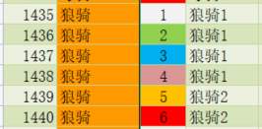
19 |  | 18 |  | 20 | 19 |  | 18 |  | 20
周瑜 |  |  |  | 周瑜 | 周瑜 |  |  |  | 周瑜
0 | 16 |  | 17 | 0 | 0 | 16 |  | 17 | 0
统帅2 | 周瑜 |  | 周瑜 | 统帅2 | 统帅2 | 周瑜 |  | 周瑜 | 统帅2
14 | 0 | 13 | 0 | 15 | 14 | 0 | 13 | 0 | 15
周瑜 | 统帅2 | 周瑜 | 统帅2 | 周瑜 | 周瑜 | 统帅2 | 周瑜 | 统帅2 | 周瑜
0 | 11 | 0 | 12 | 0 | 0 | 11 | 0 | 12 | 0
统帅2 | 周瑜 | 统帅2 | 周瑜 | 统帅2 | 统帅2 | 周瑜 | 统帅2 | 周瑜 | 统帅2
9 | 0 | 8 | 0 | 10 | 9 | 0 | 8 | 0 | 10
周瑜 | 统帅2 | 周瑜 | 统帅2 | 周瑜 | 周瑜 | 统帅2 | 周瑜 | 统帅2 | 周瑜
0 | 6 | 0 | 7 | 0 | 0 | 6 | 0 | 7 | 0
统帅2 | 周瑜 | 统帅2 | 周瑜 | 统帅2 | 统帅2 | 周瑜 | 统帅2 | 周瑜 | 统帅2
4 | 0 | 3 | 0 | 5 | 4 | 0 | 3 | 0 | 5
周瑜 | 统帅2 | 周瑜 | 统帅2 | 周瑜 | 周瑜 | 统帅2 | 周瑜 | 统帅2 | 周瑜
0 | 1 | 0 | 2 | 0 | 0 | 1 | 0 | 2 | 0
统帅2 | 周瑜 | 统帅2 | 周瑜 | 统帅2 | 统帅2 | 周瑜 | 统帅2 | 周瑜 | 统帅2
 | 0 |  | 0 |  |  | 0 |  | 0
 | 统帅2 |  | 统帅2 |  |  | 统帅2 |  | 统帅2

33
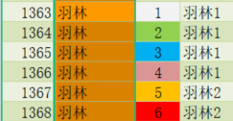
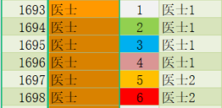
19 |  | 18 |  | 20 | 19 |  | 18 |  | 20
周瑜 |  |  |  | 周瑜 | 周瑜 |  |  |  | 周瑜
0 | 16 |  | 17 | 0 | 0 | 16 |  | 17 | 0
统帅2 | 周瑜 |  | 周瑜 | 统帅2 | 统帅2 | 周瑜 |  | 周瑜 | 统帅2
14 | 0 | 13 | 0 | 15 | 14 | 0 | 13 | 0 | 15
周瑜 | 统帅2 | 周瑜 | 统帅2 | 周瑜 | 周瑜 | 统帅2 | 周瑜 | 统帅2 | 周瑜
0 | 11 | 0 | 12 | 0 | 0 | 11 | 0 | 12 | 0
统帅2 | 周瑜 | 统帅2 | 周瑜 | 统帅2 | 统帅2 | 周瑜 | 统帅2 | 周瑜 | 统帅2
9 | 0 | 8 | 0 | 10 | 9 | 0 | 8 | 0 | 10
周瑜 | 统帅2 | 周瑜 | 统帅2 | 周瑜 | 周瑜 | 统帅2 | 周瑜 | 统帅2 | 周瑜
0 | 6 | 0 | 7 | 0 | 0 | 6 | 0 | 7 | 0
统帅2 | 周瑜 | 统帅2 | 周瑜 | 统帅2 | 统帅2 | 周瑜 | 统帅2 | 周瑜 | 统帅2
4 | 0 | 3 | 0 | 5 | 4 | 0 | 3 | 0 | 5
周瑜 | 统帅2 | 周瑜 | 统帅2 | 周瑜 | 周瑜 | 统帅2 | 周瑜 | 统帅2 | 周瑜
0 | 1 | 0 | 2 | 0 | 0 | 1 | 0 | 2 | 0
统帅2 | 周瑜 | 统帅2 | 周瑜 | 统帅2 | 统帅2 | 周瑜 | 统帅2 | 周瑜 | 统帅2
 | 0 |  | 0 |  |  | 0 |  | 0
 | 统帅2 |  | 统帅2 |  |  | 统帅2 |  | 统帅2

34
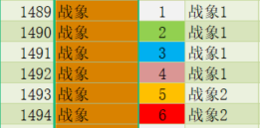
19 |  | 18 |  | 20 | 19 |  | 18 |  | 20
周瑜 |  |  |  | 周瑜 | 周瑜 |  |  |  | 周瑜
0 | 16 |  | 17 | 0 | 0 | 16 |  | 17 | 0
统帅2 | 周瑜 |  | 周瑜 | 统帅2 | 统帅2 | 周瑜 |  | 周瑜 | 统帅2
14 | 0 | 13 | 0 | 15 | 14 | 0 | 13 | 0 | 15
周瑜 | 统帅2 | 周瑜 | 统帅2 | 周瑜 | 周瑜 | 统帅2 | 周瑜 | 统帅2 | 周瑜
0 | 11 | 0 | 12 | 0 | 0 | 11 | 0 | 12 | 0
统帅2 | 周瑜 | 统帅2 | 周瑜 | 统帅2 | 统帅2 | 周瑜 | 统帅2 | 周瑜 | 统帅2
9 | 0 | 8 | 0 | 10 | 9 | 0 | 8 | 0 | 10
周瑜 | 统帅2 | 周瑜 | 统帅2 | 周瑜 | 周瑜 | 统帅2 | 周瑜 | 统帅2 | 周瑜
0 | 6 | 0 | 7 | 0 | 0 | 6 | 0 | 7 | 0
统帅2 | 周瑜 | 统帅2 | 周瑜 | 统帅2 | 统帅2 | 周瑜 | 统帅2 | 周瑜 | 统帅2
4 | 0 | 3 | 0 | 5 | 4 | 0 | 3 | 0 | 5
周瑜 | 统帅2 | 周瑜 | 统帅2 | 周瑜 | 周瑜 | 统帅2 | 周瑜 | 统帅2 | 周瑜
0 | 1 | 0 | 2 | 0 | 0 | 1 | 0 | 2 | 0
统帅2 | 周瑜 | 统帅2 | 周瑜 | 统帅2 | 统帅2 | 周瑜 | 统帅2 | 周瑜 | 统帅2
 | 0 |  | 0 |  |  | 0 |  | 0
 | 统帅2 |  | 统帅2 |  |  | 统帅2 |  | 统帅2

35
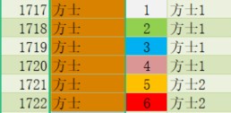
19 |  | 18 |  | 20 | 19 |  | 18 |  | 20
周瑜 |  |  |  | 周瑜 | 周瑜 |  |  |  | 周瑜
0 | 16 |  | 17 | 0 | 0 | 16 |  | 17 | 0
统帅2 | 周瑜 |  | 周瑜 | 统帅2 | 统帅2 | 周瑜 |  | 周瑜 | 统帅2
14 | 0 | 13 | 0 | 15 | 14 | 0 | 13 | 0 | 15
周瑜 | 统帅2 | 周瑜 | 统帅2 | 周瑜 | 周瑜 | 统帅2 | 周瑜 | 统帅2 | 周瑜
0 | 11 | 0 | 12 | 0 | 0 | 11 | 0 | 12 | 0
统帅2 | 周瑜 | 统帅2 | 周瑜 | 统帅2 | 统帅2 | 周瑜 | 统帅2 | 周瑜 | 统帅2
9 | 0 | 8 | 0 | 10 | 9 | 0 | 8 | 0 | 10
周瑜 | 统帅2 | 周瑜 | 统帅2 | 周瑜 | 周瑜 | 统帅2 | 周瑜 | 统帅2 | 周瑜
0 | 6 | 0 | 7 | 0 | 0 | 6 | 0 | 7 | 0
统帅2 | 周瑜 | 统帅2 | 周瑜 | 统帅2 | 统帅2 | 周瑜 | 统帅2 | 周瑜 | 统帅2
4 | 0 | 3 | 0 | 5 | 4 | 0 | 3 | 0 | 5
周瑜 | 统帅2 | 周瑜 | 统帅2 | 周瑜 | 周瑜 | 统帅2 | 周瑜 | 统帅2 | 周瑜
0 | 1 | 0 | 2 | 0 | 0 | 1 | 0 | 2 | 0
统帅2 | 周瑜 | 统帅2 | 周瑜 | 统帅2 | 统帅2 | 周瑜 | 统帅2 | 周瑜 | 统帅2
 | 0 |  | 0 |  |  | 0 |  | 0
 | 统帅2 |  | 统帅2 |  |  | 统帅2 |  | 统帅2

36
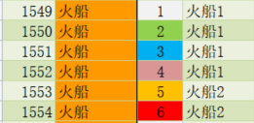
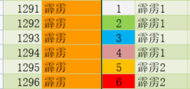

19 |  | 18 |  | 20 | 19 |  | 18 |  | 20
周瑜 |  |  |  | 周瑜 | 霹雳 |  |  |  | 霹雳
0 | 16 |  | 17 | 0 | 1296 | 16 |  | 17 | 1296
统帅2 | 统帅 |  | 统帅 | 统帅2 | 霹雳2 | 统帅 |  | 统帅 | 霹雳2
14 | 1594 | 13 | 1594 | 15 | 14 | 1595 | 13 | 1595 | 15
霹雳 | 统帅1 | 统帅 | 统帅1 | 霹雳 | 霹雳 | 统帅2 | 陆逊 | 统帅2 | 霹雳
1294 | 11 | 1594 | 12 | 1294 | 1296 | 11 | 2139 | 12 | 1296
霹雳1 | 霹雳 | 统帅1 | 霹雳 | 霹雳1 | 霹雳2 | 霹雳 | 统帅3 | 霹雳 | 霹雳2
9 | 1294 | 8 | 1294 | 10 | 9 | 1296 | 8 | 1296 | 10
霹雳 | 霹雳1 | 霹雳 | 霹雳1 | 霹雳 | 朱桓 | 霹雳2 | 朱然 | 霹雳2 | 朱治
1294 | 6 | 1294 | 7 | 1294 | 2142 | 6 | 2140 | 7 | 2141
霹雳1 | 霹雳 | 霹雳1 | 霹雳 | 霹雳1 | 霹雳3 | 霹雳 | 霹雳3 | 霹雳 | 霹雳3
4 | 1294 | 3 | 1294 | 5 | 4 | 1296 | 3 | 1296 | 5
火船 | 霹雳1 | 火船 | 霹雳1 | 火船 | 火船 | 霹雳2 | 火船 | 霹雳2 | 火船
1552 | 1 | 1552 | 2 | 1552 | 1554 | 1 | 1554 | 2 | 1554
火船1 | 火船 | 火船1 | 火船 | 火船1 | 火船2 | 火船 | 火船2 | 火船 | 火船2
 | 1552 |  | 1552 |  |  | 1554 |  | 1554
 | 火船1 |  | 火船1 |  |  | 火船2 |  | 火船2

37




19 |  | 18 |  | 20 | 19 |  | 18 |  | 20
周瑜 |  |  |  | 周瑜 | 周瑜 |  |  |  | 周瑜
0 | 16 |  | 17 | 0 | 0 | 16 |  | 17 | 0
统帅2 | 周瑜 |  | 周瑜 | 统帅2 | 统帅2 | 周瑜 |  | 周瑜 | 统帅2
14 | 0 | 13 | 0 | 15 | 14 | 0 | 13 | 0 | 15
周瑜 | 统帅2 | 周瑜 | 统帅2 | 周瑜 | 周瑜 | 统帅2 | 周瑜 | 统帅2 | 周瑜
0 | 11 | 0 | 12 | 0 | 0 | 11 | 0 | 12 | 0
统帅2 | 周瑜 | 统帅2 | 周瑜 | 统帅2 | 统帅2 | 周瑜 | 统帅2 | 周瑜 | 统帅2
9 | 0 | 8 | 0 | 10 | 9 | 0 | 8 | 0 | 10
周瑜 | 统帅2 | 周瑜 | 统帅2 | 周瑜 | 周瑜 | 统帅2 | 周瑜 | 统帅2 | 周瑜
0 | 6 | 0 | 7 | 0 | 0 | 6 | 0 | 7 | 0
统帅2 | 周瑜 | 统帅2 | 周瑜 | 统帅2 | 统帅2 | 周瑜 | 统帅2 | 周瑜 | 统帅2
4 | 0 | 3 | 0 | 5 | 4 | 0 | 3 | 0 | 5
周瑜 | 统帅2 | 周瑜 | 统帅2 | 周瑜 | 周瑜 | 统帅2 | 周瑜 | 统帅2 | 周瑜
0 | 1 | 0 | 2 | 0 | 0 | 1 | 0 | 2 | 0
统帅2 | 周瑜 | 统帅2 | 周瑜 | 统帅2 | 统帅2 | 周瑜 | 统帅2 | 周瑜 | 统帅2
 | 0 |  | 0 |  |  | 0 |  | 0
 | 统帅2 |  | 统帅2 |  |  | 统帅2 |  | 统帅2

38


19 |  | 18 |  | 20 | 19 |  | 18 |  | 20
周瑜 |  |  |  | 周瑜 | 周瑜 |  |  |  | 周瑜
0 | 16 |  | 17 | 0 | 0 | 16 |  | 17 | 0
统帅2 | 周瑜 |  | 周瑜 | 统帅2 | 统帅2 | 周瑜 |  | 周瑜 | 统帅2
14 | 0 | 13 | 0 | 15 | 14 | 0 | 13 | 0 | 15
周瑜 | 统帅2 | 周瑜 | 统帅2 | 周瑜 | 周瑜 | 统帅2 | 周瑜 | 统帅2 | 周瑜
0 | 11 | 0 | 12 | 0 | 0 | 11 | 0 | 12 | 0
统帅2 | 周瑜 | 统帅2 | 周瑜 | 统帅2 | 统帅2 | 周瑜 | 统帅2 | 周瑜 | 统帅2
9 | 0 | 8 | 0 | 10 | 9 | 0 | 8 | 0 | 10
周瑜 | 统帅2 | 周瑜 | 统帅2 | 周瑜 | 周瑜 | 统帅2 | 周瑜 | 统帅2 | 周瑜
0 | 6 | 0 | 7 | 0 | 0 | 6 | 0 | 7 | 0
统帅2 | 周瑜 | 统帅2 | 周瑜 | 统帅2 | 统帅2 | 周瑜 | 统帅2 | 周瑜 | 统帅2
4 | 0 | 3 | 0 | 5 | 4 | 0 | 3 | 0 | 5
周瑜 | 统帅2 | 周瑜 | 统帅2 | 周瑜 | 周瑜 | 统帅2 | 周瑜 | 统帅2 | 周瑜
0 | 1 | 0 | 2 | 0 | 0 | 1 | 0 | 2 | 0
统帅2 | 周瑜 | 统帅2 | 周瑜 | 统帅2 | 统帅2 | 周瑜 | 统帅2 | 周瑜 | 统帅2
 | 0 |  | 0 |  |  | 0 |  | 0
 | 统帅2 |  | 统帅2 |  |  | 统帅2 |  | 统帅2

39




19 |  | 18 |  | 20 | 19 |  | 18 |  | 20
周瑜 |  |  |  | 周瑜 | 周瑜 |  |  |  | 周瑜
0 | 16 |  | 17 | 0 | 0 | 16 |  | 17 | 0
统帅2 | 周瑜 |  | 周瑜 | 统帅2 | 统帅2 | 周瑜 |  | 周瑜 | 统帅2
14 | 0 | 13 | 0 | 15 | 14 | 0 | 13 | 0 | 15
周瑜 | 统帅2 | 周瑜 | 统帅2 | 周瑜 | 周瑜 | 统帅2 | 周瑜 | 统帅2 | 周瑜
0 | 11 | 0 | 12 | 0 | 0 | 11 | 0 | 12 | 0
统帅2 | 周瑜 | 统帅2 | 周瑜 | 统帅2 | 统帅2 | 周瑜 | 统帅2 | 周瑜 | 统帅2
9 | 0 | 8 | 0 | 10 | 9 | 0 | 8 | 0 | 10
周瑜 | 统帅2 | 周瑜 | 统帅2 | 周瑜 | 周瑜 | 统帅2 | 周瑜 | 统帅2 | 周瑜
0 | 6 | 0 | 7 | 0 | 0 | 6 | 0 | 7 | 0
统帅2 | 周瑜 | 统帅2 | 周瑜 | 统帅2 | 统帅2 | 周瑜 | 统帅2 | 周瑜 | 统帅2
4 | 0 | 3 | 0 | 5 | 4 | 0 | 3 | 0 | 5
周瑜 | 统帅2 | 周瑜 | 统帅2 | 周瑜 | 周瑜 | 统帅2 | 周瑜 | 统帅2 | 周瑜
0 | 1 | 0 | 2 | 0 | 0 | 1 | 0 | 2 | 0
统帅2 | 周瑜 | 统帅2 | 周瑜 | 统帅2 | 统帅2 | 周瑜 | 统帅2 | 周瑜 | 统帅2
 | 0 |  | 0 |  |  | 0 |  | 0
 | 统帅2 |  | 统帅2 |  |  | 统帅2 |  | 统帅2

41


19 |  | 18 |  | 20 | 19 |  | 18 |  | 20
周瑜 |  |  |  | 周瑜 | 周瑜 |  |  |  | 周瑜
0 | 16 |  | 17 | 0 | 0 | 16 |  | 17 | 0
统帅2 | 周瑜 |  | 周瑜 | 统帅2 | 统帅2 | 周瑜 |  | 周瑜 | 统帅2
14 | 0 | 13 | 0 | 15 | 14 | 0 | 13 | 0 | 15
周瑜 | 统帅2 | 周瑜 | 统帅2 | 周瑜 | 周瑜 | 统帅2 | 周瑜 | 统帅2 | 周瑜
0 | 11 | 0 | 12 | 0 | 0 | 11 | 0 | 12 | 0
统帅2 | 周瑜 | 统帅2 | 周瑜 | 统帅2 | 统帅2 | 周瑜 | 统帅2 | 周瑜 | 统帅2
9 | 0 | 8 | 0 | 10 | 9 | 0 | 8 | 0 | 10
周瑜 | 统帅2 | 周瑜 | 统帅2 | 周瑜 | 周瑜 | 统帅2 | 周瑜 | 统帅2 | 周瑜
0 | 6 | 0 | 7 | 0 | 0 | 6 | 0 | 7 | 0
统帅2 | 周瑜 | 统帅2 | 周瑜 | 统帅2 | 统帅2 | 周瑜 | 统帅2 | 周瑜 | 统帅2
4 | 0 | 3 | 0 | 5 | 4 | 0 | 3 | 0 | 5
周瑜 | 统帅2 | 周瑜 | 统帅2 | 周瑜 | 周瑜 | 统帅2 | 周瑜 | 统帅2 | 周瑜
0 | 1 | 0 | 2 | 0 | 0 | 1 | 0 | 2 | 0
统帅2 | 周瑜 | 统帅2 | 周瑜 | 统帅2 | 统帅2 | 周瑜 | 统帅2 | 周瑜 | 统帅2
 | 0 |  | 0 |  |  | 0 |  | 0
 | 统帅2 |  | 统帅2 |  |  | 统帅2 |  | 统帅2

